Sheet1
게시판 관리
가맹 관리

가맹점주 게시판
계약/폐점관리
가맹점 엑셀 변경사항 추적관리
이용불편신고게시판

거래처 관리
가맹점 정보(주소, 전화번호 등) 관리
공지사항

웹사이트 정보
1. 목적
 | 나주사랑상품권의 가맹점 안내 및 홍보

2. 개요
 | 나주사랑상품권 가맹점 현황, 가맹점 증감 통계 등의 가맹 관리와
 | 가맹점주의 의견을 수렴하는 게시판, 상품권 이용자 의견을 수렴하는 게시판,
 | 상품권 관련 정보를 게시하는 공지사항 게시판으로 구성된다.

3. 디자인 유의사항
 | a. 나주시청의 디자인을 참고하여 유사한 테마를 유지한다.
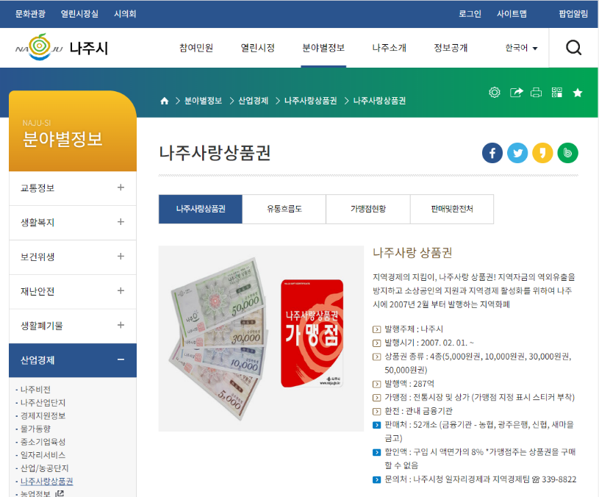

 | b. 나주시 로고를 바탕으로 디자인을 전개한다


4. 메인화면 기능
 | a. 상단 링크 : 판매처, 가맹점(홈페이지 있는 곳), 문의처
 | b. 중앙배너 : 가맹점 홍보 페이지
 | c. 좌측 메뉴 : 구조도에 준함
 | d. 메인 : 게시판 3종 새로운 글 링크

5. 구조도
 | 홈
 | ┖ | 게시판 | ┱ | 가맹점주
 | ┃ |  | ┖ | 이용불편신고
 | ┃ |  | ┖ | 공지사항
 | ┃
 | ┖ | 가맹점 관리 | ┱ | 가맹점
 |  |  | ┖ | 가맹 통계

main
1094
270
824

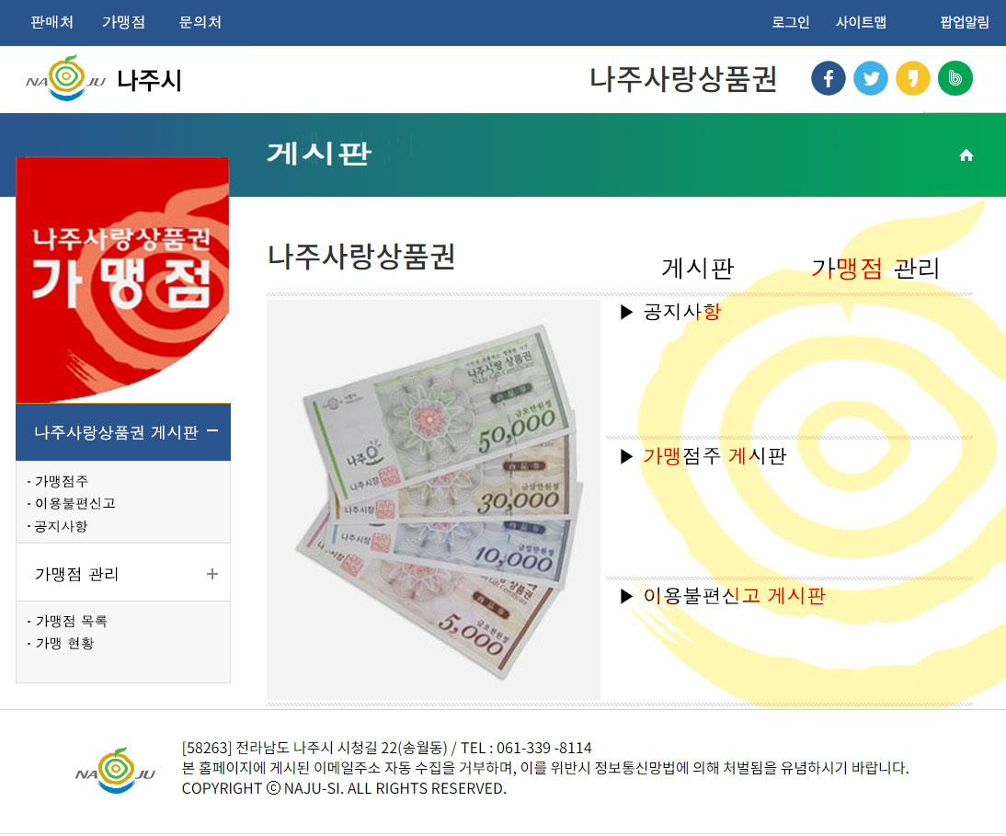
12pt 돋움
50

73
25pt

91

25pt
104
20pt
게시판
가맹점주
이용불편
267
4
공지사항
16pt
가맹점목록
가맹현황
152
930

63
4

90
152

63
4

90
152

234
4
3

137

